상품제안서
라테르 데일리 텀블러 200ml | 상품코드: F30625

 |  |  |  |  |  |  | 02-412-0044 | www.easy1.co.kr
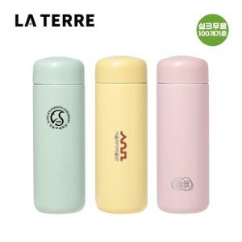

【상세/제작정보】 | <p><span style="background-color: rgb(255, 255, 255); color: rgb(51, 51, 51); font-family: &quot;Nanum Gothic&quot;, sans-serif; font-size: 14pt;"><b>▷ 스티커(라벨지)&nbsp;작업:&nbsp; 300원&nbsp;(100개&nbsp;이하&nbsp;시 30,000원)</b></span></p><p><span style="background-color: rgb(255, 255, 255); color: rgb(51, 51, 51); font-family: &quot;Nanum Gothic&quot;, sans-serif; font-size: 14pt;"><b>▷ 배송비- 입수량&nbsp;:&nbsp;40ea/택배비&nbsp;: 4500원</b></span>&nbsp;</p><p><font color="#333333" face="Nanum Gothic, sans-serif"><span style="font-size: 18.6667px; background-color: rgb(255, 255, 255);"><b>상기금액 모두 부가세별도 가격입니다</b></span></font></p>

【인쇄/포장옵션】 | 실크, 레이저, 풀칼라 / 포장지포장

【공급단가】 | 수량 | 100~ | 300~ | 500~ | 1,000~ | 3,000~
*VAT별도 | 단가 | 5,500원 | 5,250원 | 5,100원 | 5,050원 | 4,950원

【상품 URL】 | https://easy1.co.kr:443/src/goods_detail.php?gdno=30625

